Tabellenblatt1
Name | m/w | Bereich | Wikipedia | Twitter | Twitter Verifiziert? | Google Search Results (this year)
Adolf Muschg | m | Literatur | Adolf Muschg |  |  | 3,920
Aleksanra Bachzetsis | w | Kunst | Alexandra Bachzetsis |  |  | 888
Andreas Vollenweider | m | Musik | Andreas Vollenweider | @a_vollenweider | ja | 7,500
Anna Rosenwasser | w | Aktivismus |  | @AnnaRosenwasser |  | 1,200
Annemarie Piper | w | Philosophie | Annemarie Pieper |  |  | 408
Aviel Cahn | m | Musik | Aviel Cahn |  |  | 432
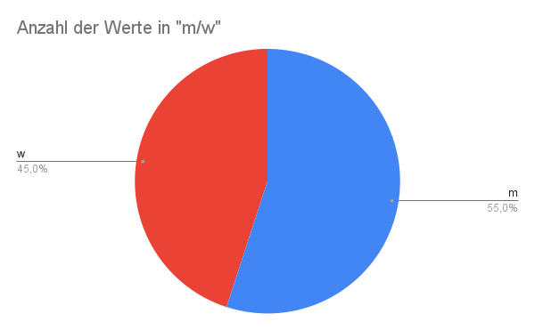
Barbara Bleisch | w | Philosophie | Barbara Bleisch | @BarbaraBleisch |  | 1,930
Barbara Buser | w | Architektur |  |  |  | 438
Barbara Frey | w | Film | Barbara Frey (Regisseurin) |  |  | 2,480
Benedikt von Peter | m | Musik | Benedikt von Peter |  |  | 783
Bice Curiger | w | Kunst | Bice Curiger |  |  | 914
Big Zis aka Franziska Schläpfer | w | Musik | Big Zis |  |  | 1,020
Boris Blank | m | Musik | Boris Blank (Musiker) |  |  | 3,530
Charles Lewinsky | m | Literatur | Charles Lewinsky |  |  | 2,660
Chris von Rohr | m | Musik | Chris von Rohr |  |  | 3,860
Christian Jott Jenny | m | Musik | Christian Jott Jenny |  |  | 773
ChristophMathias Müller | m | Musik | ChristophMathias Mueller | @cmu1001 |  | 339
Christoph RehmannSuter | m | Philosophie | Christoph RehmannSutter |  |  | 315
Claudia Honegger | w | Soziologie | Claudia Honegger |  |  | 161
Daniel Ryser | m | Literatur | Daniel Ryser | @dnlrysr |  | 93
David Bosshardt | m | Philosophie | David Bosshart |  |  | 30
Dieter Meier | m | Musik | Dieter Meier | @yello_official |  | 3,350
Dirk Helbing | m | Soziologie | Dirk Helbing | @DirkHelbing |  | 2,410
Eduard Käser | m | Philosophie | Eduard Kaeser |  |  | 980
Elisabeth Bronfen | w | Literatur | Elisabeth Bronfen |  |  | 1,450
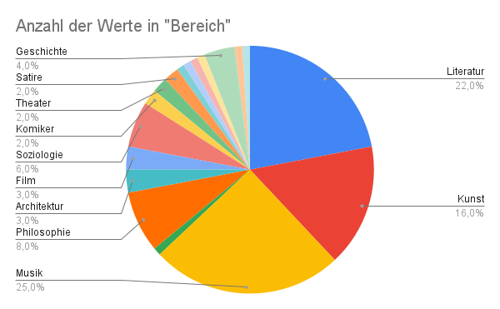
Endo Anaconda | m | Musik | Endo Anaconda |  |  | 1,190
Eva Presenhuber | w | Kunst | Eva Presenhuber |  |  | 2,080
Fanni Fetzer | w | Kunst | Fanni Fetzer |  |  | 500
Franco Ambrosetti | m | Musik | Franco Ambrosetti |  |  | 2,750
Frank und Patrik Riklin | m | Kunst | Atelier für Sonderaufgaben | @sonderaufgaben |  | 1,240
Güzin Kar | w | Film | Güzin Kar | @Guzinkar |  | 3,700
Hazel Brugger | w | Komiker | Hazel Brugger | @hazelbrugger | ja | 13,900
Irena Brezna | w | Literatur | Irena Brežná |  |  | 762
Jacqueline Burkhardt | w | Kunst | Jacqueline Burckhardt |  |  | 227
Jaques Herzog | m | Architektur | Herzog & de Meuron | @HerzogdeMeuron |  | 111
Jean Ziegler | m | Soziologie | Jean Ziegler |  |  | 8,780
Jessica Jurassica | w | Musik |  | @sickbutsocial |  | 1,520
Jonas Lüscher | m | Literatur | Jonas Lüscher |  |  | 1,420
Jörg Scheller | m | Kunst | Jörg Scheller | @joergscheller1 |  | 8,400
Jürg Halter | m | Literatur | Jürg Halter | @halterjuerg |  | 1,460
Kathleen Bühler | w | Kunst |  |  |  | 408
Katja Früh | w | Theater | Katja Früh |  |  | 549
Katja Gentinetta | w | Philosophie | Katja Gentinetta | @KGentinetta |  | 440
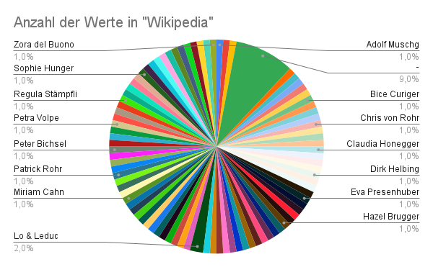
Katja Rost | w | Soziologie | Katja Rost | @katja_rost |  | 519
Knackeboul | m | Musik | Knackeboul | @Knackeboul |  | 1,880
Lara Stoll | w | Satire | Lara Stoll |  |  | 2,680
Lena Lisa Wüstendörfer | w | Musik | LenaLisa Wüstendörfer |  |  | 377
Lorenz Häberli | m | Musik | Lo & Leduc | @LoLeduc |  | 2,770 | (für "Lo & Leduc", sonst 140)
Luc Oggier (von Lu & Leduc) | m | Musik | Lo & Leduc | @LoLeduc |  | 2,770 | (für "Lo & Leduc", sonst 140)
Ludwig Hasler | m | Philosophie | Ludwig Hasler | @LudwigHasler |  | 462 | Hat noch nichts getwittert!
Lukas Bärfuss | m | Literatur | Lukas Bärfuss |  |  | 4,030
Madeleine Schuppli | w | Kunst | Madeleine Schuppli |  |  | 290
MaiThu Perret | w | Kunst |  |  |  | 1740
Manon | w | Kunst | Manon (Künstlerin) |  |  | 1310
Manuel Stahlberger | m | Musik | Manuel Stahlberger |  |  | 1110
Mario Botta | m | Architektur | Mario Botta |  |  | 26100
Marisa Godoy | w | Tanz |  |  |  | 233
Marko Kovic | m | Soziologie |  | @marko_kovic |  | 253
Martin Meyer | m | Literatur | Martin Meyer (Publizist) |  |  | 14,900
Martin R. Dean | m | Literatur | Martin R. Dean | @MrdeanR |  | 1,070
Melinda Nadj Abonji | w | Literatur | Melinda Nadj Abonji |  |  | 1210
Michael Haefliger | m | Musik | Michael Haefliger | @mhaefliger |  | 402
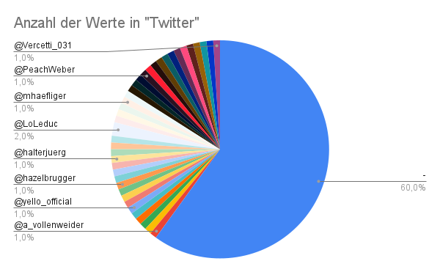
Mickry 3 | w | Kunst |  |  |  | 218
Milena Moser | w | Literatur | Milena Moser |  |  | 1,120
Milo Rau | m | Theater | Milo Rau |  |  | 10,500
Miriam Cahn | w | Kunst | Miriam Cahn |  |  | 4210
Miriam Meckel | w | Medien | Miriam Meckel | @mmeckel | ja | 1,810
Oliver Bendel | m | Philosophie | Oliver Bendel |  |  | 726
Patricia Kopatchinskaja | w | Musik | Patricia Kopatchinskaja | @PatKopViolin |  | 9690
Patrick Rohr | m | Fotograf | Patrick Rohr | @_patrickrohr |  | 1410
Patti Basler | w | Satire | Patti Basler | @PattiBasler |  | 1750
Peach Weber | m | Komiker | Peach Weber | @PeachWeber |  | 3840
Pedro Lenz | m | Literatur | Pedro Lenz | @pedrolenz |  | 4240 | Hat noch nichts getwittert!
Peter Bichsel | m | Literatur | Peter Bichsel |  |  | 2,560
Peter Bieri | m | Philosophie/ Literatur | Peter Bieri |  |  | 1,440
Peter Stamm | m | Literatur | Peter Stamm |  |  | 5370
Peter von Matt | m | Literatur | Peter von Matt |  |  | 2070
Petra Volpe | w | Film | Petra Volpe | @PetraVolpe |  | 1320
Philip Ursprung | m | Geschichte | Philip Ursprung |  |  | 1460
Philipp Sarasin | m | Geschichte | Philipp Sarasin | @Philipp_Sarasin |  | 2110
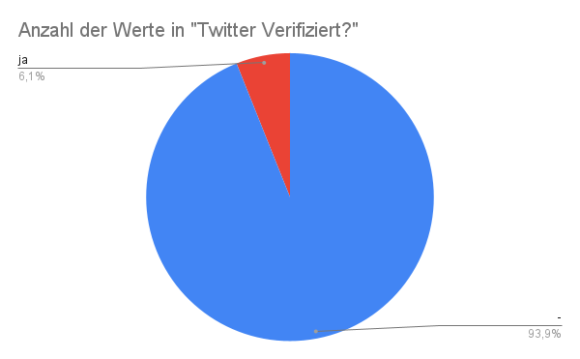
Pipilotti Rist | w | Kunst | Pipilotti Rist |  |  | 6980
Regula Stämpfli | w | Politologie | Regula Stämpfli | Regula Stämpfli |  | 647
Rolf Dobelli | m | Literatur | Rolf Dobelli | @dobelli |  | 11,500
Ruth Schweikert | w | Literatur | Ruth Schweikert |  |  | 638
Sibylle Berg | w | Literatur | Sibylle Berg | @SibylleBerg | ja | 7,770
Sylvie Fleury | w | Kunst | Sylvie Fleury |  |  | 4650
Sophie Hunger | w | Musik | Sophie Hunger | @SophieHunger | ja | 15300
Steff la Cheffe | w | Musik | Steff la Cheffe |  |  | 1720
Stephan Eicher | m | Musik | Stephan Eicher | @stephaneicher1 |  | 8780
Stress | m | Musik | Stress (Musiker) | @stressmusic |  | 334 | gsr für Andres Andrekson
Thomas Hürlimann | m | Literatur | Thomas Hürlimann |  |  | 1,570
Thomas Maissen | m | Geschichte | Thomas Maissen |  |  | 683
Thomas Strässle | m | Literatur | Thomas Strässle |  |  | 452
Thomas Straumann | m | Geschichte | Straumann (Unternehmen) | @straumann | ja | 466 | Einmal bitte Nachprüfen!!!
Tom Fischer | m | Musik | Thomas Gabriel Fischer | @TomGWarrior |  | 252 | "Thomas Gabriel Fischer" mit diesem Namen gesucht!
Tommy Vercetti | m | Musik | Tommy Vercetti | @Vercetti_031 |  | 19700
Ueli Mäder | m | Soziologie | Ueli Mäder |  |  | 610
Ursula Hauser | w | Kunst |  |  |  | 816
Google Search Results (this year)
Ursula Rodel | w | Mode | Ursula Rodel |  |  | 95
Zora del Buono | w | Literatur | Zora del Buono |  |  | 1,560

